Menucyclus 14 dgs abc
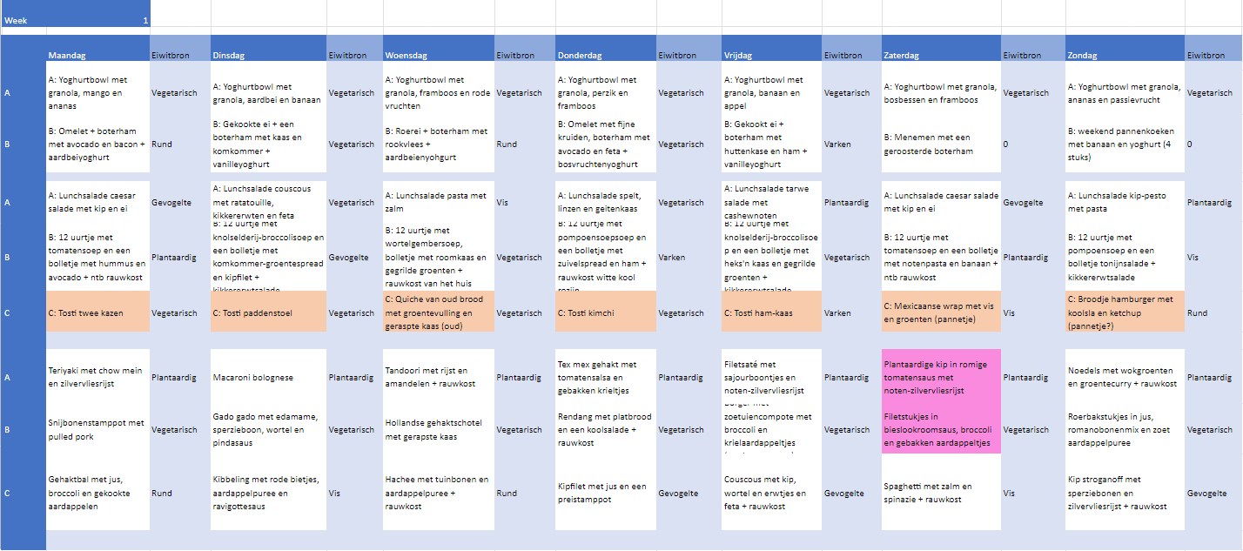

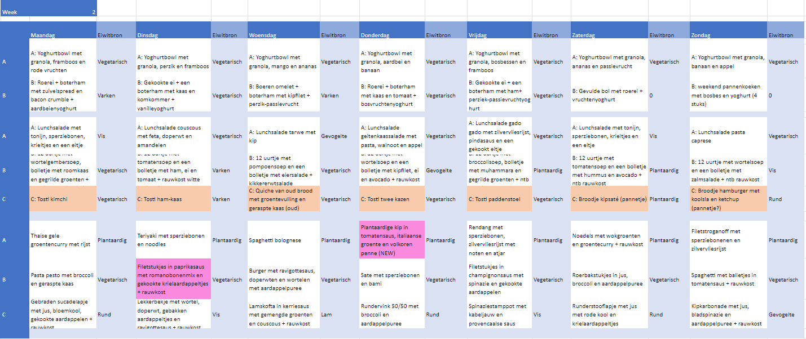

Aan bovenstaand overzicht kunnen geen rechten worden ontleend

Overzicht cyclus TTV-
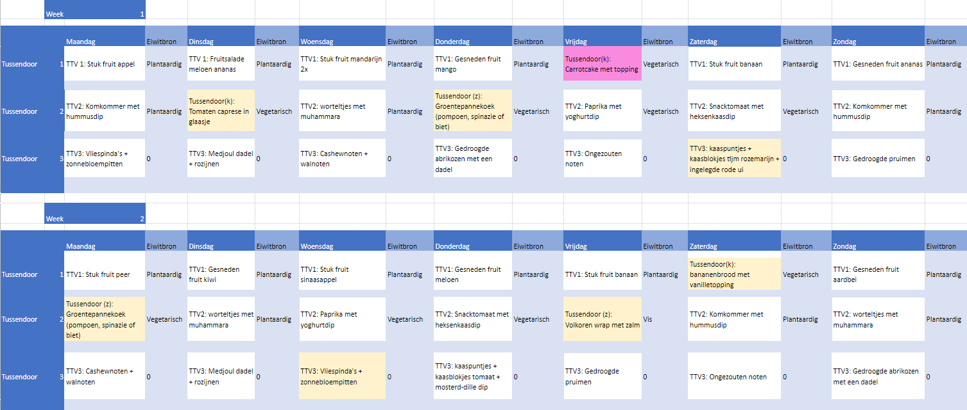

Aan bovenstaand overzicht kunnen geen rechten worden ontleend

